Blad1
Bilaga 3 Beräkningsstöd

Instruktion
Vilken är lärosätets medelstudieavgift?
1. Fyll i lärosätets utbildningsområden (motsv) på raderna i kolumn B.
2. Fyll i studieavgiften för helår för respektive utbildningsområde (motsv) i kolumn C.
3. Fyll i antal avgiftsbelagda studenter för respektive utbildningsområde (motsv) i kolumn D.
3. På rad 27 beräknas automatiskt lärosätets viktade medelavgift. Det är detta värde som ska rapporteras till UHR.
Underlaget behöver inte rapporteras, endast det framräknade medelvärdet. Beslut om studieavgiften förutsätts finnas dokumeneterad och diarieförd i enlighet lörosätets normala beslutsordning.
Instruktion
Vilken är lärosätets medelstudieavgift?
1. Fyll i lärosätets utbildningsområden (motsv) på raderna i kolumn B.
2. Fyll i studieavgiften för helår för respektive utbildningsområde (motsv) i kolumn C.
3. Fyll i antal avgiftsbelagda studenter för respektive utbildningsområde (motsv) i kolumn D.
3. På rad 27 beräknas automatiskt lärosätets viktade medelavgift. Det är detta värde som ska rapporteras till UHR.
Underlaget behöver inte rapporteras, endast det framräknade medelvärdet. Beslut om studieavgiften förutsätts finnas dokumeneterad och diarieförd i enlighet lörosätets normala beslutsordning.
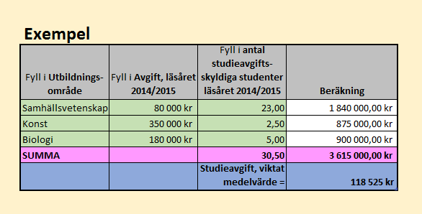
Studieavgift, viktat medelvärde
Fyll i Utbildnings-område | Fyll i Avgift för aktuellt läsår | Fyll i antal studieavgifts-skyldiga studenter under läsåret | Beräkning
 |  |  | - kr
 |  |  | - kr
 |  |  | - kr
 |  |  | - kr
 |  |  | - kr
 |  |  | - kr
 |  |  | - kr
 |  |  | - kr
 |  |  | - kr
 |  |  | - kr
 |  |  | - kr
 |  |  | - kr
 |  |  | - kr
 |  |  | - kr
 |  |  | - kr
 |  |  | - kr
 |  |  | - kr
 |  |  | - kr
 |  |  | - kr
 |  |  | - kr
SUMMA |  | 0.00 | 0.00
Att rapportera in till UHR
 |  | Studieavgift, viktat medelvärde = | #DIV/0!

